stats
Descriptive Statistics
 | N | Minimum | Maximum | Mean | Std. Deviation | Skewness |  | Kurtosis
 | Statistic | Statistic | Statistic | Statistic | Statistic | Statistic | Std. Error | Statistic | Std. Error |  |  | Pred | Unpred
Same_Pred | 394 | -531.87 | 1859.04 | 531.7744 | 444.3936 | 0.871 | 0.123 | 0.45 | 0.245 |  | Same | 531.7744 | 662.7939
Same_Unpred | 380 | -237.74 | 1997.53 | 662.7939 | 454.02431 | 0.66 | 0.125 | 0.124 | 0.25 |  | Different | 595.5425 | 713.0081
Diff_Pred | 383 | -192.08 | 1971.76 | 595.5425 | 416.76762 | 1.004 | 0.125 | 0.843 | 0.249
Diff_Unpred | 357 | -92.9 | 1992.25 | 713.0081 | 454.33492 | 0.703 | 0.129 | 0.073 | 0.257
Valid N (listwise) | 313

Tests of Normality
 | Kolmogorov-Smirnova |  |  | Shapiro-Wilk
 | Statistic | df | Sig. | Statistic | df | Sig.
Same_Pred | 0.102 | 313 | 0 | 0.932 | 313 | 0
Same_Unpred | 0.071 | 313 | 0.001 | 0.969 | 313 | 0
Diff_Pred | 0.104 | 313 | 0 | 0.931 | 313 | 0
Diff_Unpred | 0.096 | 313 | 0 | 0.951 | 313 | 0
a Lilliefors Significance Correction
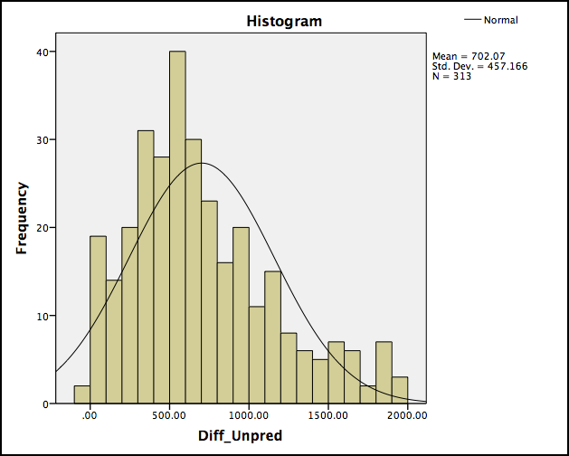
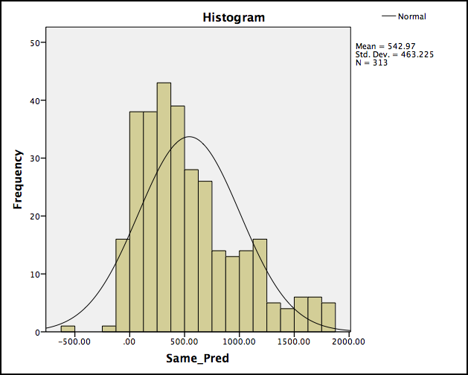
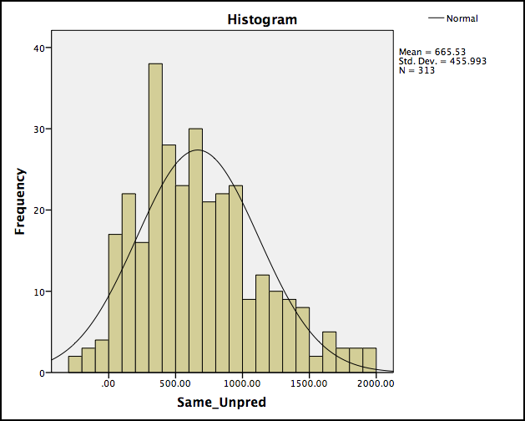
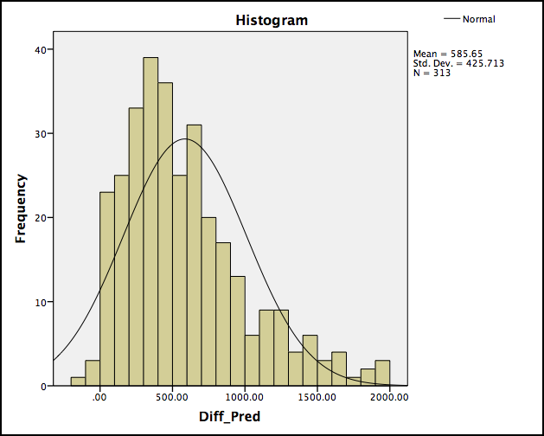

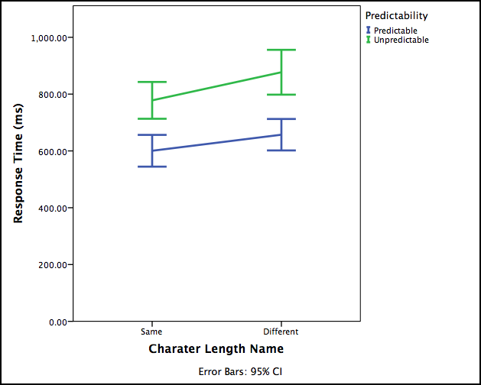
 |  |  |  |  |  |  |  | Tests of Within-Subjects Effects
 |  |  |  |  |  |  |  | Measure: RT
 |  |  |  |  |  |  |  | Source |  | Type III Sum of Squares | df | Mean Square | F | Sig.
 |  |  |  |  |  |  |  | Length | Sphericity Assumed | 491018.692 | 1 | 491018.692 | 2.523 | 0.113
 |  |  |  |  |  |  |  |  | Greenhouse-Geisser | 491018.692 | 1 | 491018.692 | 2.523 | 0.113
 |  |  |  |  |  |  |  |  | Huynh-Feldt | 491018.692 | 1 | 491018.692 | 2.523 | 0.113
 |  |  |  |  |  |  |  |  | Lower-bound | 491018.692 | 1 | 491018.692 | 2.523 | 0.113
 |  |  |  |  |  |  |  | Error(Length) | Sphericity Assumed | 60730150.141 | 312 | 194647.917
 |  |  |  |  |  |  |  |  | Greenhouse-Geisser | 60730150.141 | 312 | 194647.917
 |  |  |  |  |  |  |  |  | Huynh-Feldt | 60730150.141 | 312 | 194647.917
 |  |  |  |  |  |  |  |  | Lower-bound | 60730150.141 | 312 | 194647.917
 |  |  |  |  |  |  |  | Predictability | Sphericity Assumed | 4468785.98 | 1 | 4468785.98 | 24.6 | 0
 |  |  |  |  |  |  |  |  | Greenhouse-Geisser | 4468785.98 | 1 | 4468785.98 | 24.6 | 0
 |  |  |  |  |  |  |  |  | Huynh-Feldt | 4468785.98 | 1 | 4468785.98 | 24.6 | 0
 |  |  |  |  |  |  |  |  | Lower-bound | 4468785.98 | 1 | 4468785.98 | 24.6 | 0
 |  |  |  |  |  |  |  | Error(Predictability) | Sphericity Assumed | 56677996.452 | 312 | 181660.245
 |  |  |  |  |  |  |  |  | Greenhouse-Geisser | 56677996.452 | 312 | 181660.245
 |  |  |  |  |  |  |  |  | Huynh-Feldt | 56677996.452 | 312 | 181660.245
 |  |  |  |  |  |  |  |  | Lower-bound | 56677996.452 | 312 | 181660.245
 |  |  |  |  |  |  |  | Length * Predictability | Sphericity Assumed | 2949.095 | 1 | 2949.095 | 0.015 | 0.903
 |  |  |  |  |  |  |  |  | Greenhouse-Geisser | 2949.095 | 1 | 2949.095 | 0.015 | 0.903
 |  |  |  |  |  |  |  |  | Huynh-Feldt | 2949.095 | 1 | 2949.095 | 0.015 | 0.903
 |  |  |  |  |  |  |  |  | Lower-bound | 2949.095 | 1 | 2949.095 | 0.015 | 0.903
 |  |  |  |  |  |  |  | Error(Length*Predictability) | Sphericity Assumed | 62474493.107 | 312 | 200238.76
 |  |  |  |  |  |  |  |  | Greenhouse-Geisser | 62474493.107 | 312 | 200238.76
 |  |  |  |  |  |  |  |  | Huynh-Feldt | 62474493.107 | 312 | 200238.76
 |  |  |  |  |  |  |  |  | Lower-bound | 62474493.107 | 312 | 200238.76

3yo
 | RT
891 | 1590.4307638
1269 | 816.36608071
447 | 643.38245896
775 | 634.35813794
707 | 554.37473921
399 | 490.31349015
863 | 366.83282666
742 | 318.63325215
824 | 250.96477299
948 | 177.25228998
681 | 133.3183632
715 | 123.84111412
1153 | 32.921766122
1329 | 29.443107066
555 | 27.608344939
539 | 11.366176426
959 | -31.336380348
399
775 | 1564.545113
681 | 1182.3529075
742 | 821.46467545
707 | 350.33198729
810 | 223.03306611
1269 | 137.83511365
555 | 134.58661943
948 | 126.84499794
1009 | 68.105955076
927 | 56.640749914
891 | 41.395804114
399 | 1143.1242433
891 | 1135.1559882
1009 | 1075.0265937
555 | 607.41163354
681 | 589.55571236
775 | 424.39488781
742 | 418.48863396
810 | 265.99491236
927 | 262.21032891
1269 | 260.29841075
824 | 190.76675929
948 | 25.242173047
1329
447 | 1812.8914786
647 | 669.61187982
707 | 657.58746752
1153 | 297.02019129
1768 | 124.69983808
399 | 1232.6881974
555 | 792.3358218
447 | 417.29883408
...
 |  |  |  |  |  |  |  | Correlations
 |  |  |  |  |  |  |  |  |  | Name_Length | RT |  |  |  |  | Name_Length | RT
 |  |  |  |  |  |  |  | Name_Length | Pearson Correlation | 1 | -.201** |  | Spearman's rho | Name_Length | Correlation Coefficient | 1 | -.274**
 |  |  |  |  |  |  |  |  | Sig. (1-tailed) |  | 0 |  |  |  | Sig. (1-tailed) | . | 0
 |  |  |  |  |  |  |  |  | N | 1590 | 1590 |  |  |  | N | 1590 | 1590
 |  |  |  |  |  |  |  | RT | Pearson Correlation | -.201** | 1 |  |  | RT | Correlation Coefficient | -.274** | 1
 |  |  |  |  |  |  |  |  | Sig. (1-tailed) | 0 |  |  |  |  | Sig. (1-tailed) | 0 | .
 |  |  |  |  |  |  |  |  | N | 1590 | 1590 |  |  |  | N | 1590 | 1590
 |  |  |  |  |  |  |  | ** Correlation is significant at the 0.01 level (1-tailed). |  |  |  |  | ** Correlation is significant at the 0.01 level (1-tailed).

